메인화면 구상도
타이틀 | 도서 관리자 ver1.0

상단 메뉴 바(미확정)

tab 전환 |  | 검색 조건▼ | textBox | 검색 | 초기화

 | 도서 관리 | 데이터 테이블

 | 매출 관리

 | 편집 모드

그리는것 보다 VS에서 디자인 한 후 캡쳐하는게 빠를듯 하여 중단

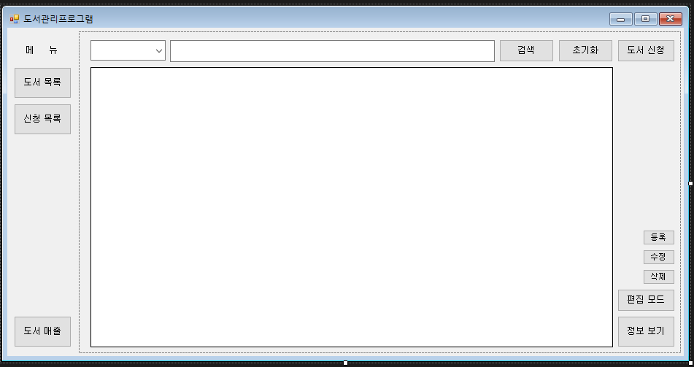

 |  |  |  |  |  | 등록, 수정, 삭제는 편집 모드를 누르면 보이게

 |  |  |  |  |  | 편집모드 클릭시 편집취소로 문자열 변경
 |  |  |  |  |  | 프로그램 정보 표시 (개발툴, git 주소, 업데이트 일자 등)

